Table 2

Merasa nyaman dengan hidupmu sekarang, namun masih khawatir akan masa mendatang? Waktunya lengkapi kenyamanan hidupmu dengan perlindungan yang tepat!

Table 19
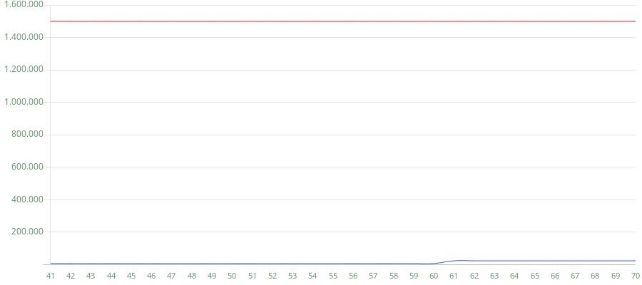
 | ProActive Plus
USIA TERTANGGUNG Premi Manfaat Meninggal 1. Grafik ilustrasi ini memuat kondisi jika Pemegang Polis memperpanjang Masa Pertanggunggan hingga usia Pemegang Polis mencapai usia 70 (tujuh puluh) Tahun.

Disajikan Oleh : NATALIE SUWIGNYO Tanggal : 11-Des-2024
Kode Penyaji : GH7154 No. RIPLAY Personal 0002491431 |  | RIPLAY PERSONAL INI BUKAN MERUPAKAN SEBUAH KONTRAK ASURANSI
RIPLAY Personal ini berlaku hingga : 31-Des-2024 |  |  | Hal dari

